Use_Case
6.3.1 Màn hình header

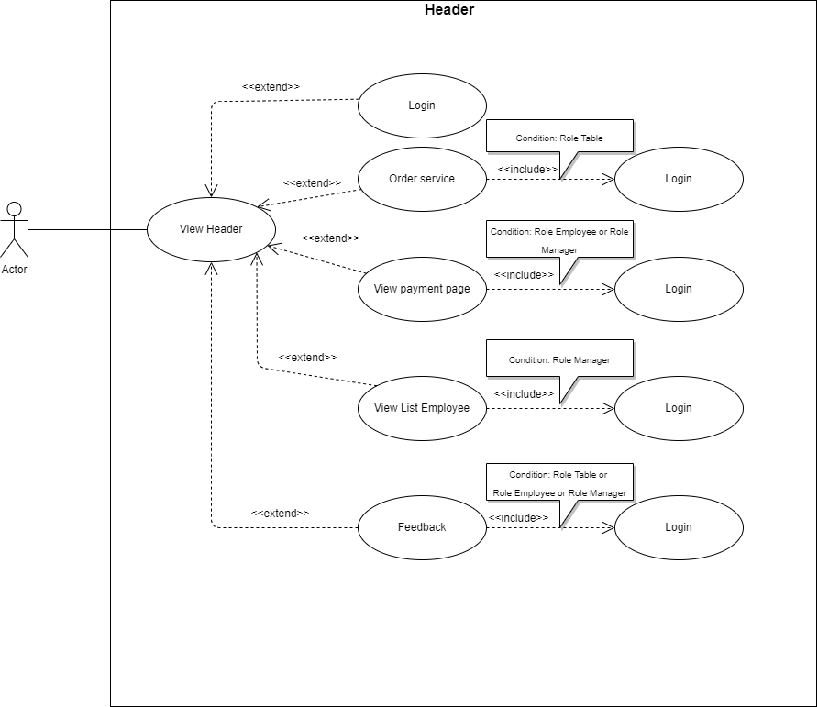

6.3.2 Màn hình body

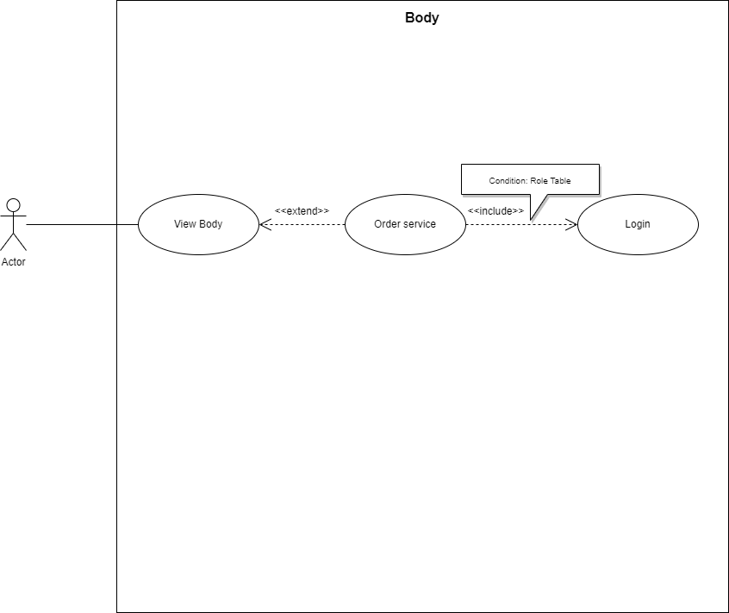

6.3.3 Màn hình footer
**Note: không có liên kết với các chức năng khác

Class_Diagram
6.3.1 Màn hình header
6.3.2 Màn hình body
**Note: header và body có class diagram giống nhau

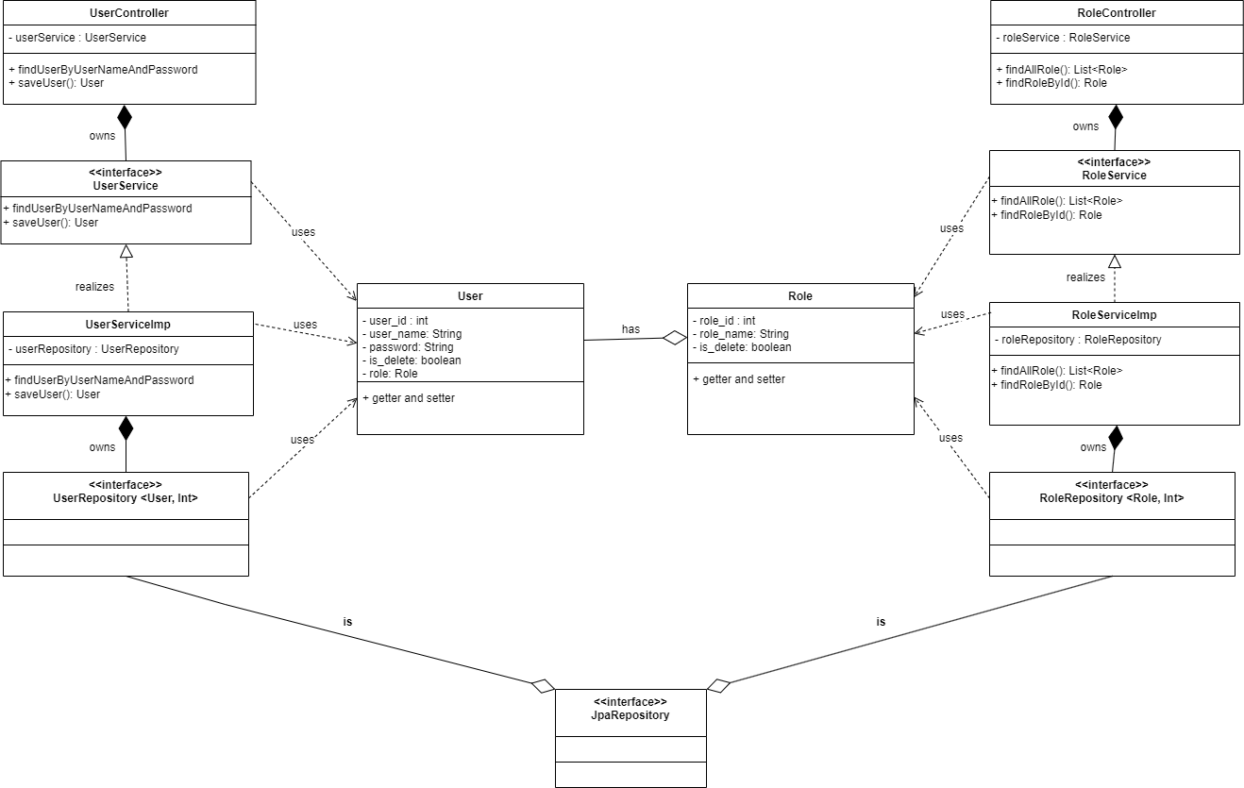

6.3.3 Màn hình footer
**Note: không có mối quan hệ giữa các class

Sequence_Diagram
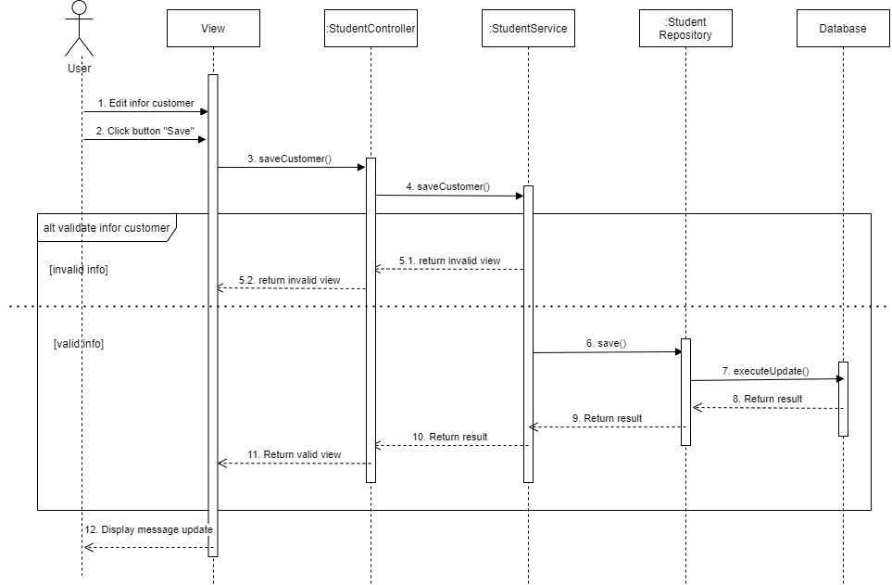
6.3.1 Màn hình header

